Estadísticas
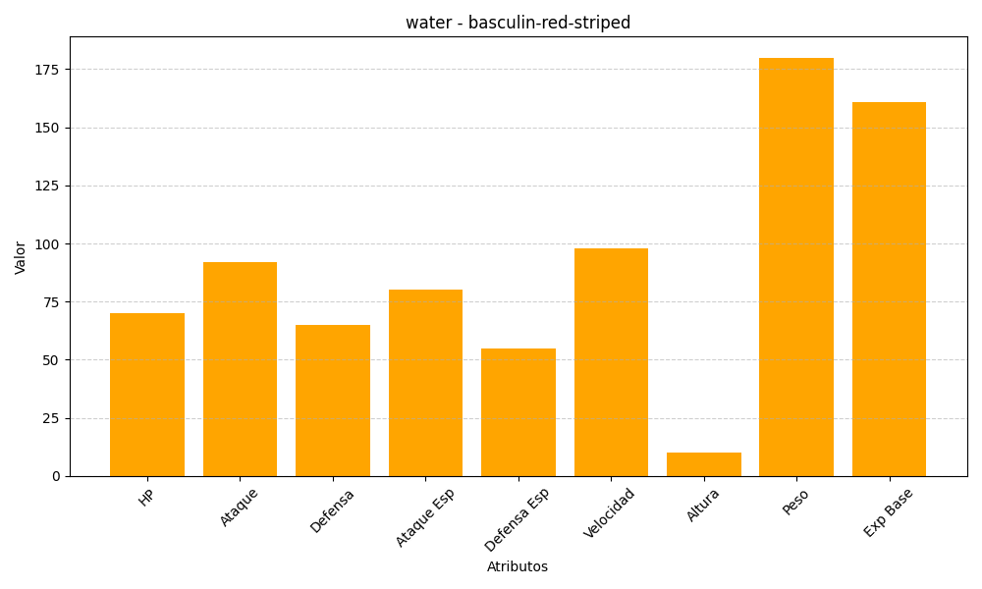
ID | Nombre | Tipo | HP | Ataque | Defensa | Ataque Especial | Defensa Especial | Velocidad | Altura | Peso | Experiencia Base
550 | basculin-red-striped | water | 70 | 92 | 65 | 80 | 55 | 98 | 10 | 180 | 161

